Hoja1
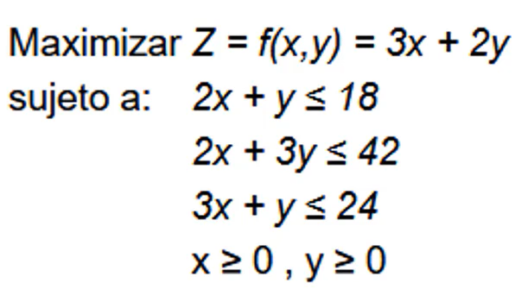
 | x | y | Signo | Resultado | Formula
Funcion objetivo | 3 | 2 |  |  | 33
Restriccion 1 | 2 | 1 | <= | 18 | 18
Restriccion 2 | 2 | 3 | <= | 42 | 42
Restriccion 3 | 3 | 1 | <= | 24 | 21

X | 3
Y | 12
Z | 33

